상품제안서
파이핑 미니에코백 | 상품코드: S41435

 |  |  |  |  |  |  | 02-713-8555 | www.synergygift.co.kr
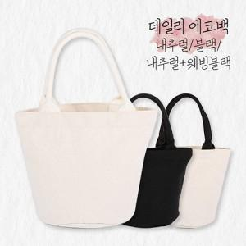

【상세/제작정보】 | <p><span style="font-size: 14pt;">※ 기본수량 미만 발주 진행시 별도 문의 바랍니다.</span></p><p><span style="font-size: 14pt;">※ 운임비 별도 발생 됩니다.</span></p>

【인쇄/포장옵션】 | 실크, 풀칼라 / OPP(비닐)

【공급단가】 | 수량 | 200~ | 500~ | 1,000~ | 3,000~ | 10,000~
*VAT별도 | 내추럴 | 3,150원 | 3,000원 | 2,930원 | 2,850원 | 2,780원
 | 내추럴+웨빙블랙 | 3,220원 | 3,060원 | 2,990원 | 2,910원 | 2,840원
 | 블랙 | 3,280원 | 3,120원 | 3,050원 | 2,970원 | 2,890원

【상품 URL】 | https://www.synergygift.co.kr:443/src/goods_detail.php?gdno=41435

